Árkalkulátor
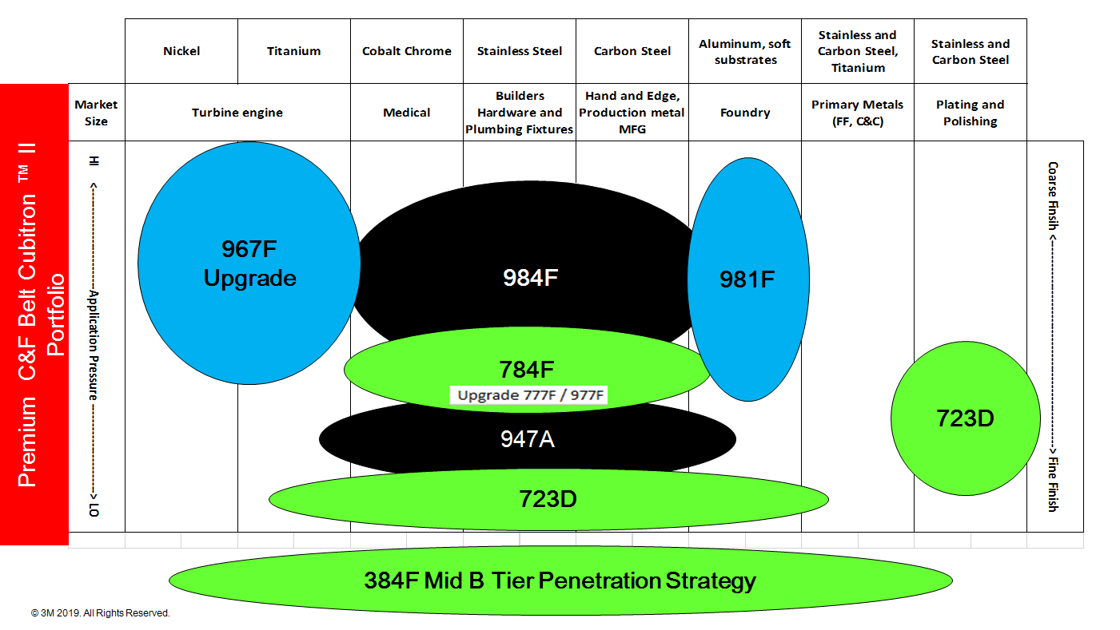
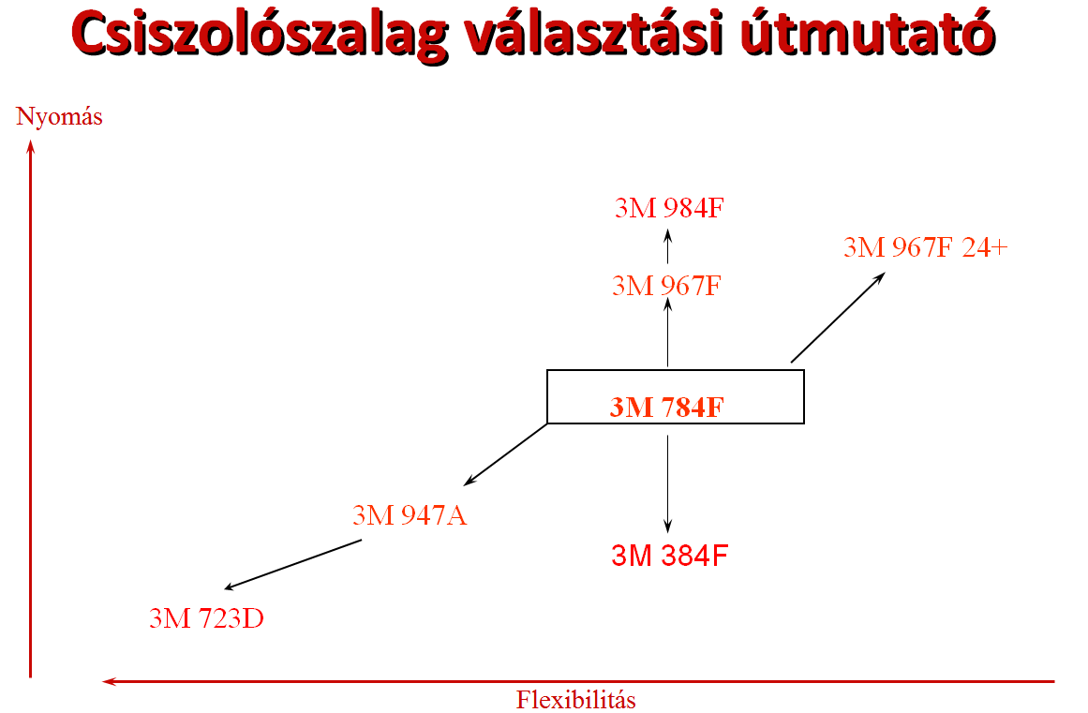

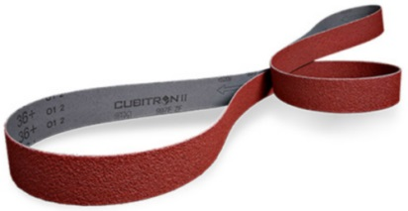

Válassza ki a terméket | Válassza ki a szemcsét | Szélesség (mm) | Hosszúság (mm) | Végtelenített szalag ára (EUR)
_3M723D | 220+ | R* | 75 | 2000 | 7.990

 |  | Gyártási mennyiség (db/típus) |  | Végtelenített szalag ára (HUF)
 |  | 4 |  | 2892

Az áraink nettó árak, az ÁFA-t nem tartalmazzák!
R* - Raktári termék - Gyártási idő: 3-5 munkanap
Nem raktári termékeinkről további információkért keresse kapcsolattartóinkat!
Gyártási mennyiség - A szalagok ezzel a darabszámmal vagy ennek többszörösével rendelhetőek!

